从青铜到王者卡片-右值引用
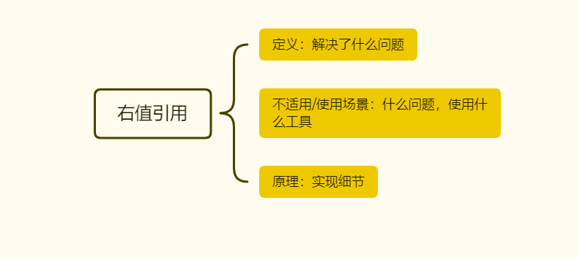
提问： | 右值引用
 |  | 小贴士 | 来着第一直觉的提问
青铜： | 一、这个技术出现的背景、初衷和要达到什么样的目标或是要解决什么样的问题 （what problems they solve） | 青铜 你从哪里看到听到 | 王者：解决什么样的问题
 | Rvalue references solve at least two problems: https://www.mdnice.com/writing/674689112a514117bfeeadc434e5ef55 | 我根本不知道呀？--我使用过的，想到过的参数传递 方向使用 | when you first look at them, it is not clear what their purpose is or what problems they solve.
 |  | http://thbecker.net/articles/rvalue_references/section_01.html
 | 二、这个技术适用的场景。任何技术都有其适用的场景，离开了这个场景： ) | 代码怎么写得
 | 1 必须使用场景 uniqe_ptr 2 不能使用场景 | 为什么不能这样做，这样做 | 模板函数中指针作为调用参数时模板参数的推导问题

 | 三、这个技术的优势和劣势分别是什么 ？ | 如何避免入坑
 |  | 回来什么问题。 | 这样使用有什么问题呢？ Unique——a =b

黄金： | 四、技术的组成部分和关键点。 | 说出几个名词
 | 1 template deduction rulr 2 remove_reference_t 3 static_cast | http://thbecker.net/articles/rvalue_references/section_08.html

 | 五、技术的底层原理和关键实现 | 看代码实现
 | std：move在低下做什么事情 三个步骤 |  | bar = std::move(foo); std::unique_ptr<int> foo std::unique_ptr<int> bar;

 | 六、已有的实现和它之间的对比 | 案例
 | std：forward<T> 三个步骤 | http://thbecker.net/articles/rvalue_references/section_08.html | template<typename T, typename Arg> shared_ptr<T> factory(Arg&& arg) { return shared_ptr<T>(new T(std::forward<Arg>(arg))); }

白银： | 七、动手写一个demo

王者： | 八、重复上面步骤，不要被概念，原理 场景 关键字忽悠，都是纸老虎。大声说出来 | 模仿开始，别人怎么的，

